Sec. Desarrollo Social
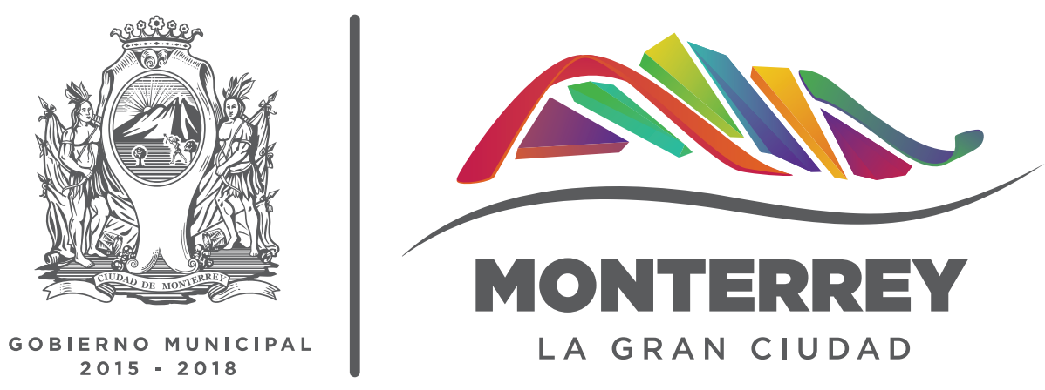
SECRETARÍA DE DESARROLLO SOCIAL
ESTADÍSTICA
No. | Nombre de Variable | Enero 2017 | Febrero 2017 | Marzo 2017 | Abril 2017 | Mayo 2017 | Junio 2017 | Julio 2017 | Agosto 2017 | Septiembre 2017 | Octubre 2017 | Noviembre 2017 | Dieciembre 2017 | Total 2017
1.0 | Talleres
1.1 | Cantidad de talleres impartidos a la comunidad | 0 | 2 | 2 | 2 | 2 | 0 | 0 | 0 | 0 | 0 | 0 | 0 | 8
1.2 | Cantidad de beneficiados por talleres impartidos a la comunidad | 0 | 21 | 21 | 27 | 27 | 0 | 0 | 0 | 0 | 0 | 0 | 0 | 96
2.0 | Brigadas
2.1 | Cantidad de brigadas de servicio a la comunidad | 0 | 0 | 0 | 0 | 0 | 0 | 0 | 4 | 6 | 9 | 10 | 6 | 35
2.2 | Cantidad de beneficiados por brigadas de servicio a la comunidad | 0 | 0 | 0 | 0 | 0 | 0 | 0 | 360 | 1440 | 1880 | 2,760 | 1,210 | 7,650
3.0 | Acciones en Comunidad
3.1 | Cantidad de visitas a comités y enlaces | 3106 | 3654 | 3557 | 4652 | 3,750 | 5,753 | 5,511 | 11,860 | 5,365 | 5,124 | 5,180 | 4,916 | 62,428
3.2 | Cantidad de nuevos comites conformados | 55 | 105 | 107 | 2 | 22 | 30 | 3 | 2 | 0 | 103 | 42 | 0 | 471
3.3 | Cantidad de atenciones a Asociaciones Civiles, Juntas de vecinos, Colonos y Organizaciones | 226 | 309 | 363 | 171 | 750 | 1,199 | 975 | 347 | 472 | 615 | 695 | 292 | 6,414
4.0 | Eventos Culturales
4.1 | Cantidad de asistentes a eventos culturales realizados | 16784 | 23598 | 23238 | 23172 | 28,477 | 14,868 | 27,048 | 27,193 | 25,908 | 27,495 | 23,581 | 18,244 | 279,606
5.0 | Escuelas Deportivas
5.1 | Cantidad de escuelas deportivas | 163 | 168 | 171 | 210 | 206 | 215 | 213 | 208 | 212 | 218 | 220 | 214 | 2,418
5.2 | Cantidad de alumnos en escuelas deportivas | 5682 | 6545 | 6835 | 9145 | 9,027 | 9,731 | 9,720 | 8,514 | 9,211 | 9,108 | 8,752 | 8,047 | 100,317
6.0 | Becas
6.1 | Cantidad de personas atendidas para la solicitud de beca | 506 | 1796 | 1558 | 92 | 986 | 77 | 21 | 144 | 346 | 14,429 | 1,772 | 690 | 22,417
7.0 | Bibliotecas Digitales
7.1 | Cantidad de usuarios de bibliotecas digitales | 10925 | 16632 | 23989 | 8811 | 17,567 | 27,715 | 15,145 | 19,168 | 14,398 | 15,271 | 14,908 | 10,817 | 195,346
7.2 | Cantidad de beneficiados con cursos de computación impartidos | 2601 | 3055 | 3318 | 1478 | 2,435 | 5,206 | 4,251 | 3,505 | 4,553 | 3,241 | 4,040 | 2,438 | 40,121
8.0 | Bibliotecas
8.1 | Cantidad de usuarios atendidos en biblioteca | 16909 | 22927 | 32896 | 12693 | 24,504 | 36,616 | 22,569 | 26,452 | 22,639 | 24,126 | 21,985 | 14,869 | 279,185
9.0 | Parques Públicos
9.1 | Cantidad de afluencia en parques públicos | 85031 | 87931 | 114042 | 270745 | 166,168 | 229,523 | 281,493 | 261,256 | 133,971 | 127,596 | 168,428 | 172,263 | 2,098,447
9.2 | Cantidad de afluencia a albercas | 0 | 0 | 28191 | 81084 | 38,410 | 48,246 | 74,745 | 62,567 | 6,684 | 0 | 0 | 0 | 339,927
9.3 | Cantidad de afluencia a eventos recreativos en parques | 6221 | 4940 | 11010 | 14534 | 14,794 | 5,531 | 22,803 | 4,930 | 2,189 | 4,316 | 4,058 | 4,871 | 100,197
9.4 | Cantidad de afluencia a instalaciones deportivas | 16438 | 16533 | 16152 | 14727 | 15,489 | 15,603 | 16,915 | 17,841 | 15,750 | 15,744 | 16,575 | 9,144 | 186,911
9.5 | Cantidad de afluencia en actividades de dependencias gubernamentales | 1404 | 5041 | 3506 | 26170 | 3,738 | 48,098 | 45,198 | 69,536 | 2,910 | 12,655 | 6,919 | 16,275 | 241,450
9.6 | Cantidad de afluencia en actividades de organizaciones privadas y fiestas familiares | 2845 | 11341 | 7463 | 14155 | 9,280 | 17,573 | 23,809 | 9,536 | 12,844 | 10,905 | 7,554 | 12,286 | 139,591
10.0 | Salud Pública
10.1 | Cantidad de servicios de fumigación | 0 | 0 | 5 | 19 | 59 | 60 | 113 | 170 | 135 | 165 | 123 | 40 | 889
10.2 | Cantidad de servicios otorgados en los centros de salud pública municipal | 12225 | 11645 | 13469 | 5288 | 12,615 | 10,634 | 9,768 | 9,834 | 11,777 | 12,580 | 11,759 | 5,573 | 127,167
10.3 | Cantidad de servicios otorgados en los centros de atención canino y felino. | 1522 | 1692 | 2049 | 1572 | 2,467 | 2,608 | 2,552 | 2,524 | 2,511 | 2,410 | 2,360 | 945 | 25,212

* NOTA: México sin Fronteras en los parques Alameda y España, Cine en tu Parque en todos los parques, Mitos y Leyendas Urbanas en el parque España, Día Mundial del Voluntariado 2016 en el parque Aztlán

